EVALUACION2
 |  | 100%
 | INTEGRANTES | GRUPAL
1 | Rodrigo Santibáñez | 3.3
2 | Yerson Molina | 3.3
3 | David Garrido | 3.3

GRUPAL |  | Nivel de Logro | NIVELES DE LOGRO Y PUNTAJES
 | Aspectos a Evaluar |  | Completamente logrado |  | Logrado |  | Logro Incipiente |  | No logrado
 | 1. Propone ajustes al Proyecto APT considerando dificultades, facilitadores y retroalimentación. | Logro incipiente |  |  |  |  | X | 3
 | 2. Aplica una metodología que permite el logro de los objetivos propuestos, de acuerdo a los estándares de la disciplina. | Logro incipiente |  |  |  |  | X | 3
 | 3. Genera evidencias que dan cuenta del avance del Proyecto APT en relación a documentación, programación y almacenamiento de datos , de acuerdo a lo planificado por el equipo y que cumpla con estándares de desarrollo de la industria | Logro incipiente |  |  |  |  | X | 7.5
 | 4. Utiliza de manera precisa el lenguaje técnico en los entregables de acuerdo con lo requerido por la disciplina. | Logrado |  |  | X | 3
 | 5. Utiliza reglas de redacción, ortografía (literal, puntual, acentual) y las normas para citas y referencias. | Logrado |  |  | X | 3
 | 6. Entrega la documentación y evidencias requerida por la asignatura de acuerdo a la estrucutra y nombres solicitados, guardando todas las evidencias de avances en Git | Logrado |  |  | X | 12
 | 7.- Generan evidencias claras dentro del repositorio del aporte de cada uno de los integrantes del equipo que permitan identificar la equidad en el trabajo y la participación de cada estudiante. | Logrado |  |  | X | 9
 | 8. Demuestra un trabajo en equipo en donde todos los miembros del equipo expresan con fluidez el conocimiento del tema expuesto y participan de las actividades planificadas en el proyecto | Logrado |  |  | X | 6
 | Puntaje | 46.5 |  | 0 |  | 33 |  | 13.5 |  | 0
 | Nota | 3.3
 |  |  | X

 | Feedback Presentación (No evaluable)
 | Revisar los Roles de acuerdo a Scrum
 | Mejorar los Obj. Específicos para que sean metas y no tareas a realizar
 | El alcance deben ser las funcionalidad claras a realizar, incluyendo las herramientas a través de cuales las haran
 | L aMetodología presentada no corresponde a Scrum
 | El Cronograma debe ser un release plan basado en las historias de usarios
 | la Arq. Debe ser un diagrama de despliegue donde aparezcan las herramientas a conectar
 | El Modelo de datos debe ser un ER

 | Avance del sistema
 | Se presenta un front bien realizado, sin embargo, no se visualizan las etapas involucradas. Respecto a las integración via agentes con los sistema a integrar no se presentan

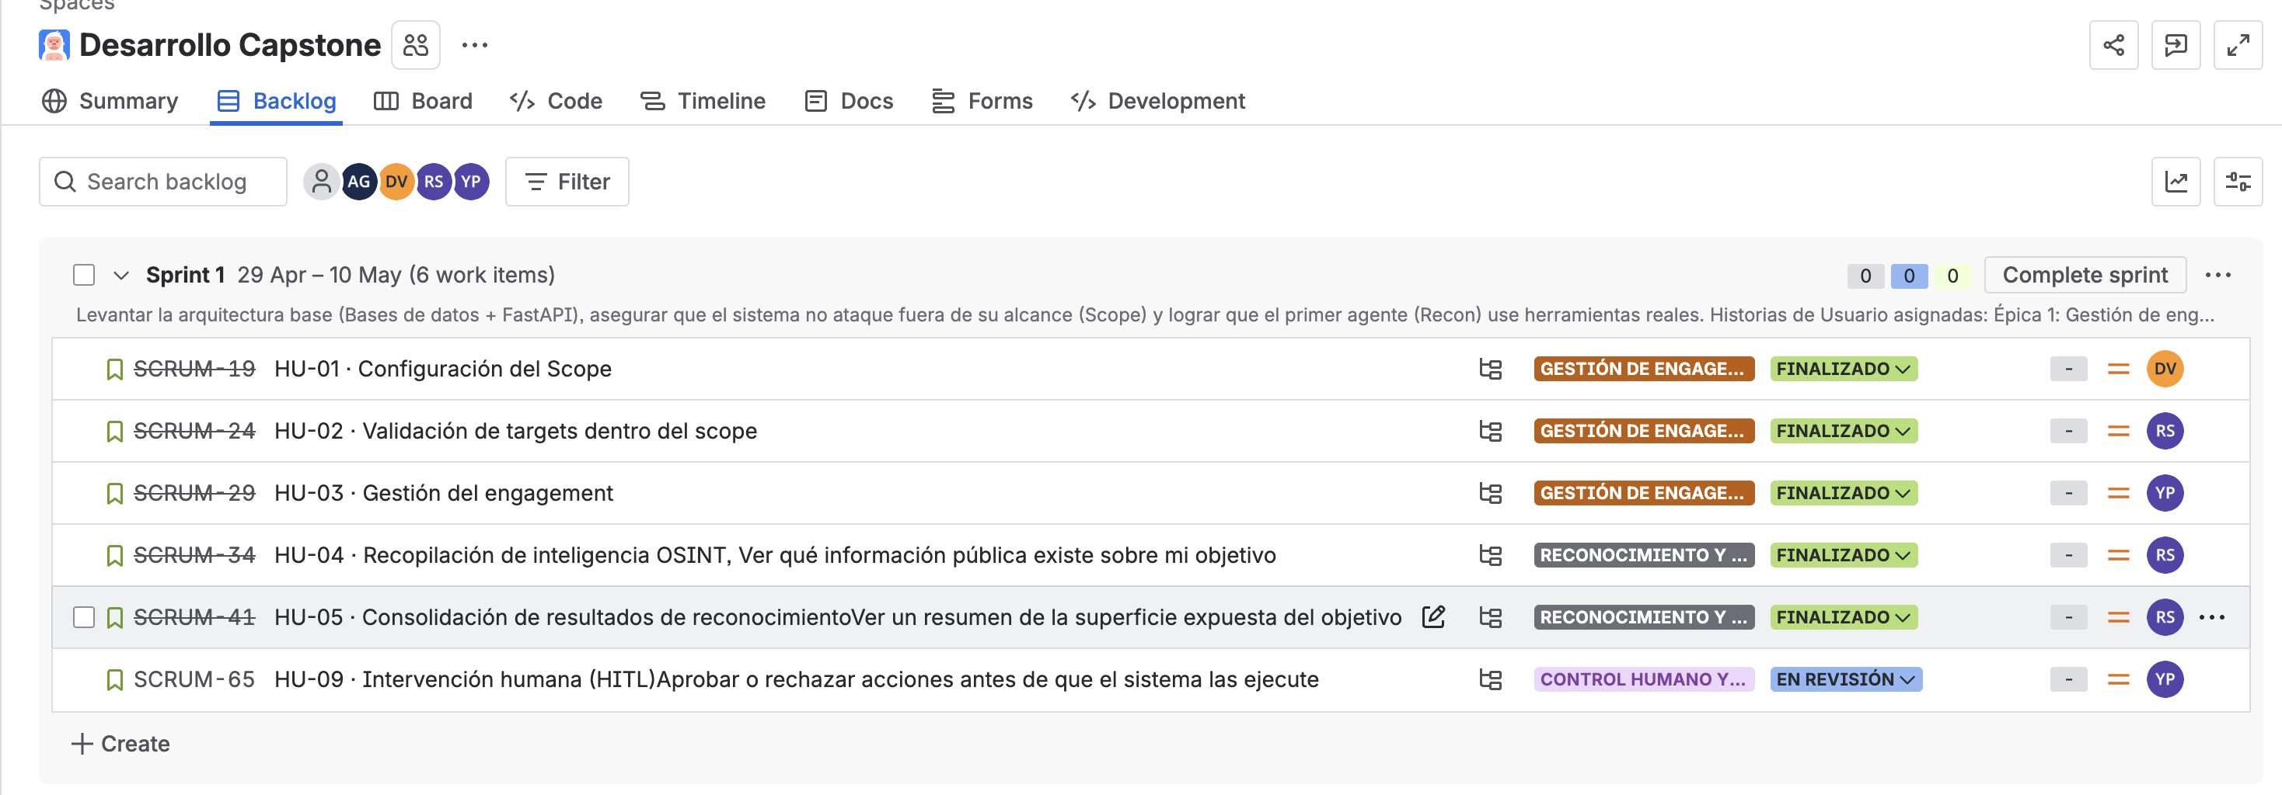
 | Evidencias
 | El Jira no se ecuentra actualizado
 | Falta la declaración de uso de IA

